HASKELL
Alapozás | https://wiki.haskell.org/Tutorials

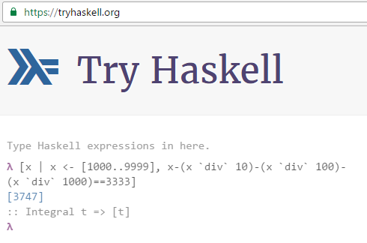

 | λ [x | x <- [1000..9999], x-(x `div` 10)-(x `div` 100)-(x `div` 1000)==3333] [3747] :: Integral t => [t] λ

